Table 1
MASTER SCIENCES ET TECHNIQUES « ISERT » Ingénierie des Systèmes Embarqués, Réseaux et Télécommunications
Liste des Candidats admis pour passer le test écrit en présentiel qui aura lieu le lundi 17 juillet 2023 à partir de 14 heures

Il est demandé aux candidats convoqués de se munir de leurs pièces d’identités (CIN/Passeport). Nota 1 : Les instructions et consignes relatives au déroulement seront clairement indiquées sur le sujet, le jour du test. Nota 2 : La durée réelle de l’épreuve est 3 heures 30 minutes. Toutefois, il est recommandé de se présenter 1 heure avant le démarrage à 14H. Nota 3 : Le sujet de l’épreuve est en relation avec les thèmes suivants :
 | Thème n°1 : | Circuits électriques
 | Thème n°2 : | Circuits électroniques
 | Thème n°3 : | Electronique numérique
 | Thème n°4 : | Informatique Industrielle
 | Thème n°5 : | Traitement du signal
 | Thème n°6 : | Transmission de l’information
 | Thème n°7 : | Automatique linéaire
 | Thème n°8 : | Réseaux informatiques
 | Thème n°9 : | Algorithmique et programmation
 | Thème n°10 : | Electricité et électromagnétisme
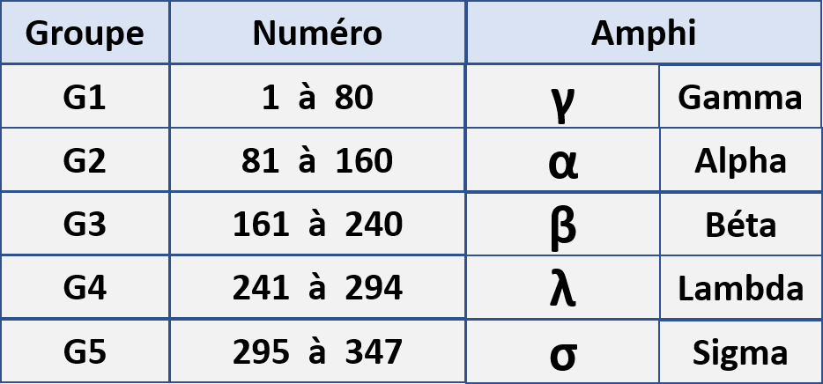 Nota 4 : Les candidats seront répartis en 5 groupes dans 5 amphis différents comme suit : Nota 5 : Toute fraude ou tentative de fraude entraînera pour son auteur l’attribution de la note zéro à l’épreuve présentée. Elle sera passible des sanctions et des poursuites selon les procédures en vigueur.

